Resumen de gestión

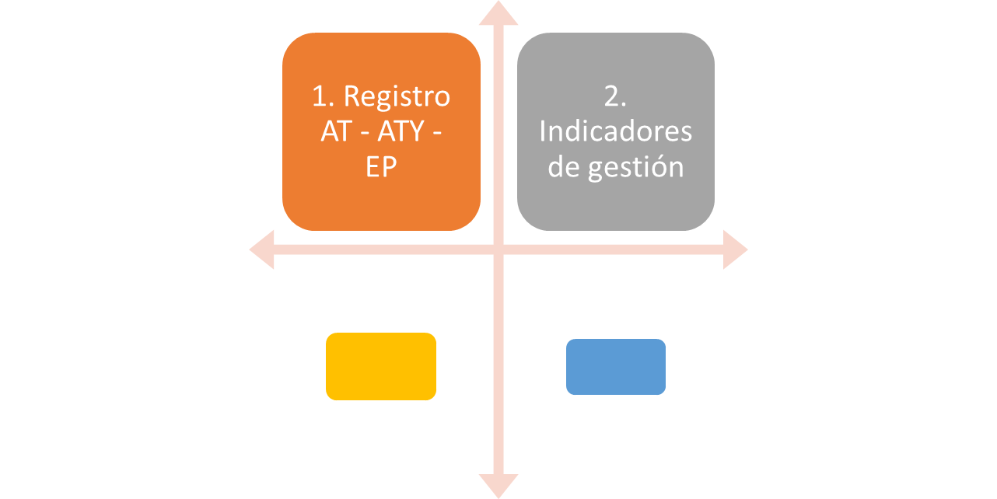
Registro indicadores de gestión organizaciones que no cuentan con Departamento de Prevención

